订单
辅料订单

 |  |  |  |  |  |  |  |  |  | 表六

款式号： |  | 款号 | J5M5359C

JOLIE & JOY 056 BOLD BLACK NON RECYCLED |  |  |  |  |  |  |  | 数量 |  |  |  | 版号：ZC112049R
 | 主标带尺码(织标） |  |  | J5M5359C | JOLIE & JOY黑底白字（带尺码对折TOPSEW） | 小计 | 12000 | 12600 | 个 |  | 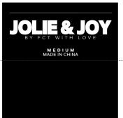
 |  |  |  |  |  | SMALL | 3000 | 3150 | 个
 |  |  |  |  |  | MEDIUM | 3000 | 3150 | 个
 |  |  |  |  |  | LARGE | 3000 | 3150 | 个
 |  |  |  |  |  | X LARGE | 3000 | 3150 | 个

